상품제안서
TUI 화이트젠 USB 2.0 | 상품코드: F19766

 |  |  |  |  |  |  | 02-412-0044 | www.easy1.co.kr
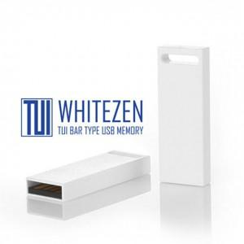

【상세/제작정보】 | 플라스틱 재질의 바 타입 USB 2.0 메모리 화이트젠 USB메모리는 고품질 칼라 전사 인쇄 가능합니다.

【인쇄/포장옵션】 | 레이저, 풀칼라 / 포장지포장

【공급단가】 | 수량 | 100~ | 300~ | 500~ | 1,000~ | 3,000~
*VAT별도 | 8G | 3,550원 | 3,420원 | 3,290원 | 3,160원 | 3,080원
 | 16G | 4,050원 | 3,900원 | 3,750원 | 3,600원 | 3,510원
 | 32G | 5,270원 | 5,080원 | 4,880원 | 4,690원 | 4,570원
 | 64G | 6,070원 | 5,850원 | 5,620원 | 5,400원 | 5,260원

【상품 URL】 | https://www.easy1.co.kr:443/src/goods_detail.php?gdno=19766

